Intro

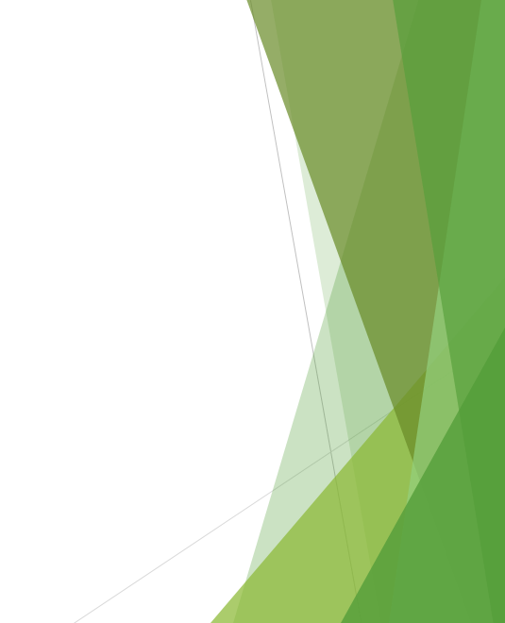

Capítulo 4: Inteligencia para modelar problemas

Caso práctico

Résultats
Nombre total d'acheteurs nécessaires par pays selon les 2 scénarios
Nombre total d'acheteurs nécessaires par pays selon les 2 scénarios
Scénario 1 : Chaque acheteur ne peut réaliser qu’un seul type d’achat |  | Scénario 2 : Un acheteur peut réaliser tout type d’achat

Pays | Nombre d'acheteurs | Pays | Nombre d'acheteurs
Alemania | 19 | Alemania | 17
Bélgica | 9 | Bélgica | 7
España | 21 | España | 19
Francia | 24 | Francia | 23
Holanda | 10 | Holanda | 8
Italia | 11 | Italia | 10
Portugal | 4 | Portugal | 3
Reino Unido | 30 | Reino Unido | 29
Suiza | 6 | Suiza | 4
Total | 134 | Total | 120

Coût total des achats par pays

Pays | Montant (€)
Alemania | 793,820,518 €
Bélgica | 350,320,374 €
España | 708,776,024 €
Francia | 701,635,027 €
Holanda | 339,218,603 €
Italia | 484,391,134 €
Portugal | 197,569,295 €
Reino Unido | 828,329,899 €
Suiza | 331,892,955 €
Total | 4,735,953,828 €

Coût total (€) par pays

